画面部品情報
アプリ課題(2025） |  |  | 画面ID | 画面名 |  |  |  | 作成日 | 作成者 | 更新日 | 更新者
 |  |  |  | 料理検索画面 |  |  |  | 2024-12-31 | 福田

 | 1.【画面イメージ】
 | 【初期表示】 |  |  | 【スマホ版イメージ】

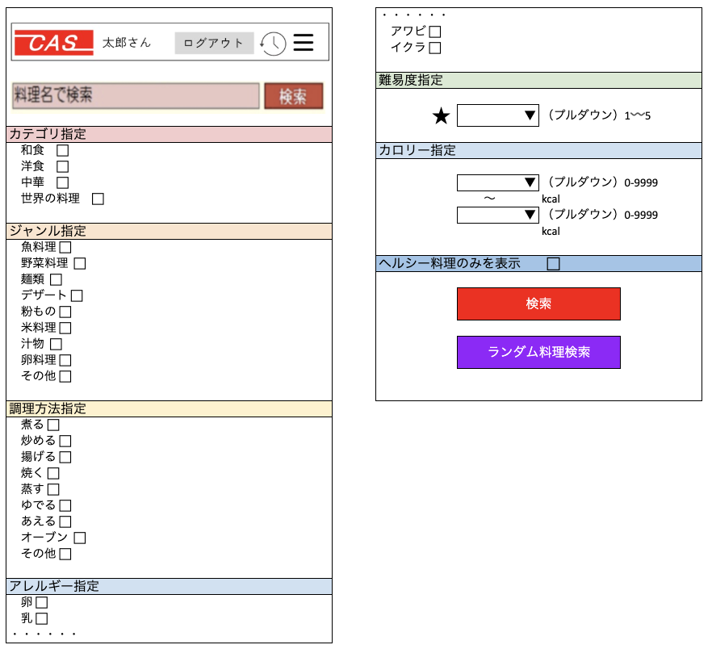
 | （簡単検索時） |  |  | （初期表示時）※各ジャンルともにクリック時にアコーディオンでカテゴリ指定のように下に出るイメージ

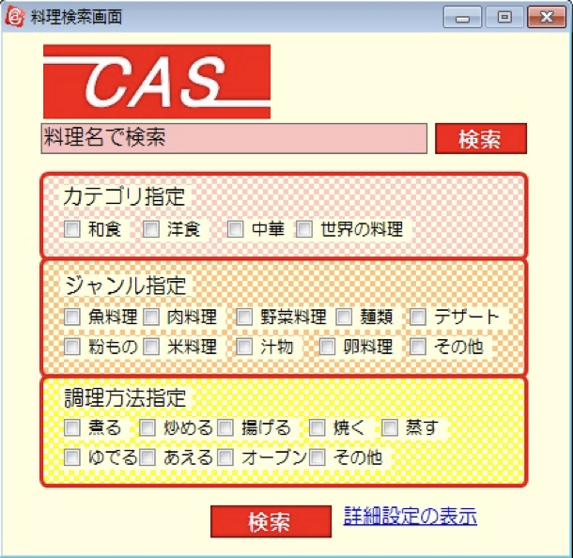

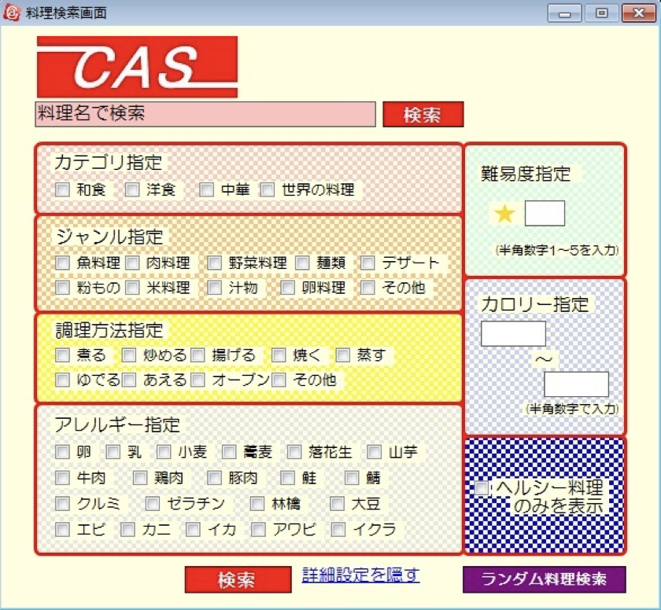
 | （詳細検索時）

 | 2.【機能概要】
 | アプリ起動時にまず表示される画面、また、サイドメニュー（01_メニュー画面）の「料理検索」からも呼ばれる画面。 既に登録された料理を各条件に沿って、検索できる画面。（料理名のみで検索、指定した条件で検索、ランダムで１品検索） 各指定はアコーディオン内のチェックボックスで複数指定、プルダウンで指定できるようになっている。

 | 3.【前の画面より受け取ったパラメータ】
 | パラメータ名 | データ型 | 桁数

 | 4.【イベント情報】
 | イベント名 | 処理概要
 | (料理名)検索ボタン | 入力した料理名のみを検索条件にして、料理名で料理検索を行い、「03_料理検索結果」画面を開く。
 | (条件)検索ボタン | 入力した料理名以外の指定されたチェックボックス、プルダウンの内容を検索条件にして、料理検索を行い、「03_料理検索結果」画面を開く。
 | (料理名)検索ボタン | 料理レシピのテーブルより、ランダムに１件のみ料理検索を行い、「03_料理検索結果」画面を開く。

 | 5.【フォーム情報】 |  |  |  | 6.【DB情報】
 | 項目名 | 部品 | 備考 |  | 取得元テーブル | 取得列 | データ型 | 桁数 | 備考
 | ヘッダーメニュー | 参照：【画面設計】01_メニュー画面.xlsx
 |  |  |  | 数値のみ
 | 項目名 | 部品 | 備考 | 設定値 | 取得元テーブル | 取得列 | データ型 | 桁数 | 備考
 | 料理名 | テキストボックス | 入力前は「料理名で検索」と表示させる。
 | 検索 | ボタン | 入力した料理名のみを検索条件にして、料理名で料理検索を行い、「03_料理検索結果」画面を開く。
 | カテゴリ指定 | アコーディオン | クリックしたらカテゴリ指定を折りたたむ。
 | 和食 | チェックボックス | チェックしたらチェックがつくこと。 | 1
 | 洋食 | 同上 | 同上 | 2
 | 中華 | 同上 | 同上 | 3
 | 世界の料理 | 同上 | 同上 | 4
 | ジャンル指定 | アコーディオン | クリックしたらジャンル指定を折りたたむ。
 | 魚料理 | チェックボックス | チェックしたらチェックがつくこと。 | 1
 | 野菜料理 | 同上 | 同上 | 2
 | 麺類 | 同上 | 同上 | 3
 | デザート | 同上 | 同上 | 4
 | 粉もの | 同上 | 同上 | 5
 | 米料理 | 同上 | 同上 | 6
 | 汁物 | 同上 | 同上 | 7
 | 卵料理 | 同上 | 同上 | 8
 | その他 | 同上 | 同上 | 9
 | 調理方法指定 | アコーディオン | クリックしたら調理方法指定を折りたたむ。
 | 煮る | チェックボックス | チェックしたらチェックがつくこと。 | 1
 | 炒める | 同上 | 同上 | 2
 | 揚げる | 同上 | 同上 | 3
 | 焼く | 同上 | 同上 | 4
 | 蒸す | 同上 | 同上 | 5
 | ゆでる | 同上 | 同上 | 6
 | あえる | 同上 | 同上 | 7
 | オーブン | 同上 | 同上 | 8
 | その他 | 同上 | 同上 | 9
 | アレルギー指定 | アコーディオン | クリックしたらアレルギー指定を折りたたむ。
 | 卵 | チェックボックス | チェックしたらチェックがつくこと。 | 1
 | 乳 | 同上 | 同上 | 2
 | 小麦 | 同上 | 同上 | 3
 | 蕎麦 | 同上 | 同上 | 4
 | 落花生 | 同上 | 同上 | 5
 | 山芋 | 同上 | 同上 | 6
 | 牛肉 | 同上 | 同上 | 7
 | 鶏肉 | 同上 | 同上 | 8
 | 豚肉 | 同上 | 同上 | 9
 | 鮭 | 同上 | 同上 | 10
 | 鯖 | 同上 | 同上 | 11
 | クルミ | 同上 | 同上 | 12
 | ゼラチン | 同上 | 同上 | 13
 | 林檎 | 同上 | 同上 | 14
 | 大豆 | 同上 | 同上 | 15
 | エビ | 同上 | 同上 | 16
 | カニ | 同上 | 同上 | 17
 | イカ | 同上 | 同上 | 18
 | アワビ | 同上 | 同上 | 19
 | イクラ | 同上 | 同上 | 20
 | 難易度指定 | アコーディオン | クリックしたら難易度指定を折りたたむ。
 | ★ | プルダウン | プルダウン内に選択値として、 ★、★★、★★★、★★★★、★★★★★を表示すること。 | 2025-01-05
 | カロリー指定 | アコーディオン | クリックしたらカロリー指定を折りたたむ。
 | カロリFROM | プルダウン | プルダウン内に選択値として、 「1」〜「9999」を表示すること。 （検索時にカロリTOの内容以下でないとエラーとなる） | 2958101
 | 〜 | ラベル
 | カロリTO | プルダウン | プルダウン内に選択値として、 「1」〜「9999」を表示すること。 （検索時にカロリFROMの内容以上でないとエラーとなる） | 2958101
 | ヘルシー料理のみを表示 | チェックボックス | チェックしたらチェックがつくこと。 選択時は0-500kcalのものに制限すること。
 | （条件）検索 | ボタン | 入力した料理名以外の指定されたチェックボックス、プルダウンの内容を検索条件にして、料理検索を行い、「03_料理検索結果」画面を開く。
 | ランダム料理検索 | ボタン | 料理レシピのテーブルより、ランダムに１件のみ料理検索を行い、「03_料理検索結果」画面を開く。

シート1
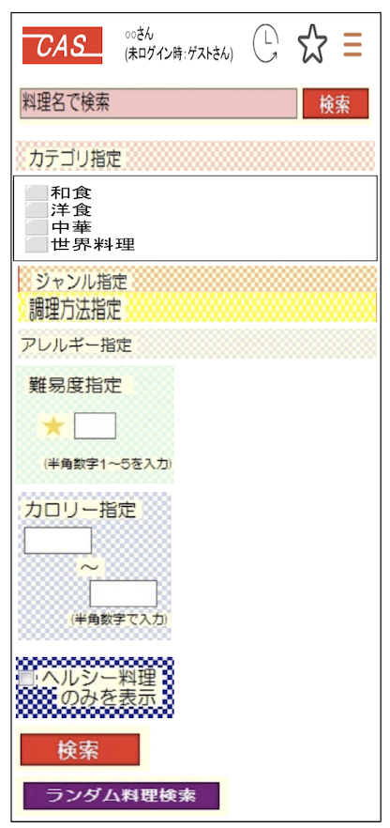
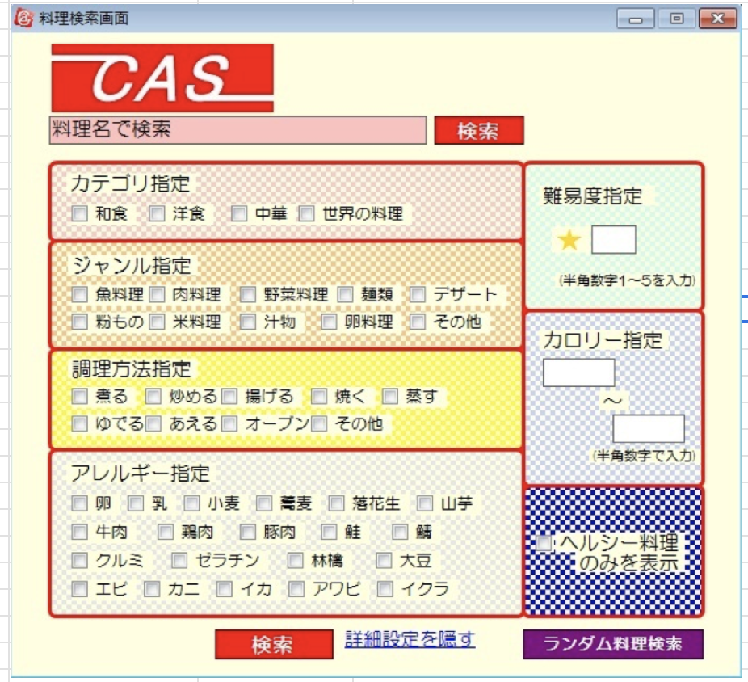
 | ・・・・・・
 | アワビ ⬜︎
 | イクラ ⬜︎

 | 難易度指定

 | ★ | ▼ | （プルダウン）1〰️5
カテゴリ指定
和食 ⬜︎ | カロリー指定
洋食 ⬜︎
中華 ⬜︎ |  | ▼ | （プルダウン）0-9999
世界の料理 ⬜︎ |  | 〜 | kcal
 |  | ▼ | （プルダウン）0-9999
ジャンル指定 |  |  | kcal
魚料理 ⬜︎
野菜料理 ⬜︎ | ヘルシー料理のみを表示 ⬜︎
麺類 ⬜︎
デザート ⬜︎ |  | 検索
粉もの ⬜︎
米料理 ⬜︎
汁物 ⬜︎ |  | ランダム料理検索
卵料理 ⬜︎
その他 ⬜︎

調理方法指定
煮る ⬜︎
炒める ⬜︎
揚げる ⬜︎
焼く ⬜︎
蒸す ⬜︎
ゆでる ⬜︎
あえる ⬜︎
オーブン ⬜︎
その他 ⬜︎

アレルギー指定
卵 ⬜︎
乳 ⬜︎
・・・・・・

